太平厂区
湛江冠豪纸业有限公司2024年度废弃物（含危险废物）信息公开
一、企业基本信息 |  |  |  |  |  |  |  |  |  | 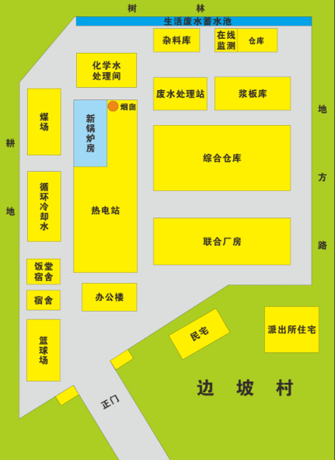 单位平面图
单位名称 |  | 湛江冠豪纸业有限公司
单位注册地址 |  | 广东省湛江市麻章区太平镇冠龙大道西一路1号 |  |  |  |  |  | 邮编 | 52400
生产设施地址 |  | 广东省湛江市麻章区太平镇冠龙大道西一路1号
法定代表人 |  | 赵国红 |  | 行业类别与统一社会信用代码 |  |  | 91440800618270723E001P
环保部门负责人 |  | 杨国军 |  | 联系人 |  |  | 陈东雨
联系电话 |  | 13692360313 |  | 传真电话 |  |  | /
电子信箱 |  | 759213632@qq.com
单位网址 |  | https://www.guanhao.com/
生产经营和管理服务的主要内容 |  | 生产销售热敏传真纸原纸、无碳复写纸原纸、CF纸、转印纸、CCK离型原纸、食品级防油纸；资源综合利用（发电）（许可发电类至2030年10月08日有效）；货物或技术进出口（国家禁止或涉及行政审批的货物和技术进出口除外）；煤炭销售（依法须经批准的项目，经相关部门批准后方可开展经营活动）
生产产品名称 |  | 原纸 |  | 生产规模（吨/年） | 60000 |  |  | 年度产量（吨） | 62959
 |  | / |  |  | / |  |  |  | /
固体废物产生规模 |  | / |  |  | 危险废物产生规模 |  |  | 大于10吨/年小于100吨/年
固体废物贮存设施数量： |  | 3 |  |  | 固体废物贮存设施建筑面积（容积）： |  |  | 200
危险废物贮存设施数量： |  | 1 |  |  | 危险废物贮存设施建筑面积（容积）： |  |  | 100

二、一般工业固体废物产生、贮存、处置和利用情况（可另增行）
序号 | 固体废物名称 |  | 年度产生量（吨） |  |  | 物理性状 |  | 来源及生产工序 |  | 自行利用处置设施名称或委托利用处置单位名称 | 利用处置方式 | 年度利用处置量（吨） | 年度转移量（吨） | 年底遗留贮存量（吨） | 贮存原因 |  | 环境污染防治措施
1 | 煤灰 |  | 1800.42 |  |  | 固态 |  | 锅炉 |  | 固废处理单位 | 外卖处理 | 1800.42 | 1800.42 | 0 | 无
2 | 煤渣 |  | 217.26 |  |  | 固态 |  | 锅炉 |  | 固废处理单位 | 外卖处理 | 217.26 | 217.26 | 0 | 无
3 | 污泥 |  | 4538.82 |  |  | 固态（含水率50%） |  | 污水站 |  | 厂内处理 | 锅炉掺烧 | 4538.82 | 4538.82 | 0 | 无
合计 |  |  | 6556.5 |  |  |  |  |  |  |  |  | 6556.5

三、危险废物产生、贮存、处置和利用情况（可另增行）
序号 | 废物名称 | 废物类别 | 废物完整名称 | 废物完整代码 | 有害物质名称 | 物理性状 | 危险特性 | 年度产生量（吨） | 来源及生产工序 | 自行利用处置设施名称或委托利用处置单位名称 | 委托单位许可证编号 | 利用处置方式 | 年度利用处置量（吨） | 年度转移量（吨） | 年底遗留贮存量（吨） | 贮存原因 |  | 环境污染防治措施
1 | 废油 | HW08 | 废油 | 900-249-08 | 油 | 液态 | 易燃 | 10.6095 | 设备检修及生产工艺 | 湛江市粤绿环保科技有限公司 | 440823220701 | 焚烧 | 7.6005 | 7.6005 | 3.409 | 新产生 |  | 防雨、防晒、防渗
2 | 废油桶 | HW49 | 废油桶 | 900-041-49 | 油 | 固态 | 易燃 | 0.165 | 设备检修及生产工艺 | 湛江市粤绿环保科技有限公司 | 440823220701 | 焚烧 | 0.443 | 0.443 | 0.116 | 无 |  | 防雨、防晒、防渗
3 | 实验室废液 | HW49 | 实验室废液 | 900-047-49 | 硫酸等化学药剂 | 液态 | 剧毒 | 0.648 | 污水监测化验 | 湛江市粤绿环保科技有限公司 | 440823220701 | 焚烧 | 0.932 | 0.932 | 0.182 | 无 |  | 防雨、防晒、防渗
4 | 废油漆桶 | HW49 | 废油漆桶 | 900-041-49 | 油漆 | 液态 | 剧毒 | 0.401 | 设备检修及生产工艺 | 湛江市粤绿环保科技有限公司 | 440823220701 | 焚烧 | 0.2245 | 0.2245 | 0.1765 | 无 |  | 防雨、防晒、防渗
合计 |  |  |  |  |  |  |  | 11.8235 |  |  |  |  |  | 9.2 | 3.8835
监督举报热线：12369；网上举报：http://1.202.247.200/netreport/netreport/index
备注：①尺寸：底板120厘米×80厘米；②颜色与字体：公开栏底板背景颜色为蓝色，文字颜色为白色，所有文字字体为黑体。

